Sheet1
智库城A、B座防水补漏修缮项目统一报价单
说明： 1、本报价单为智库城A、B座防水补漏修缮项目统一报价单，报价文件可采取送达指定地点或邮寄方式。参与报价单位需在 日下午17:30之前将本报价单原件（盖章）、营业执照复印件（盖章）等报价文件密封交付/邮寄至佛山市南海区佛高智库中心A1座409室，联系人及联系方式：徐先生，13106707363。 ※2、本项目最高限价 13 万元，超过限价则报价视为无效。
序号 | 企业 | 位置 | 问题 | 图片 | 施工方案 | 工程量 | 单价 | 合计
1 | 广东爱之乐电子科技有限公司 | A1-604-2 | 楼顶天面排气窗口周围渗水 | 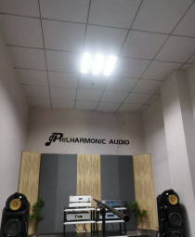 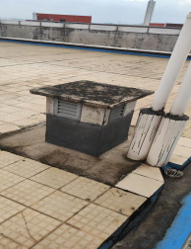 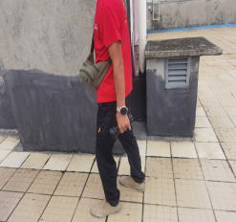 | 1.沿天面排气窗口开槽，宽度约30公分，深度至混凝土楼板 2.清理基面，垃圾装袋 3.槽内涂刷K16高渗透加固防水底涂 4.排风口与混凝土结合部位使用修固宝特种修补砂浆做倒三角封堵，排风口四周及凹槽批刮修固宝找平 5.槽内涂刷K15水性反应型聚脲腻子防水涂料2遍，排风口上返约40公分 6.槽内涂刷双组份K01环保高弹防水涂料2遍，排风口上返约40公分 7.3天后闭水试验48小时 8.试水不漏，聚合物抗裂防水砂浆修补凹槽并找坡 9.涂刷K01氟碳高弹外露防水涂料2遍
2 | 空 | A1-607 | 天花板渗水 （原修补过，柱子墙面待修复） | 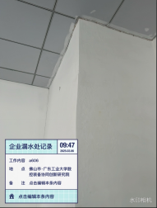 | 1.地面贴保护膜 2.铲除柱子起泡腻子层至砂浆层 3.清理基面浮灰 4.涂刷K16高渗透加固防水底涂做基面处理 5.批刮防水墙无机背水涂防水材料2遍 6.批刮腻子2遍 7.腻子打磨 8.滚涂2遍内墙涂料 9.清理卫生
3 | 空 | A1-5楼连廊走廊 | 六楼阳台铝单板扶手缝隙进水顺着梁渗到五楼连廊走廊 | 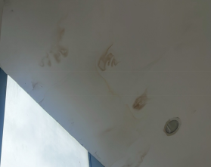 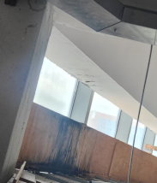 | 1.6楼铝单板扶手定制灰色不锈钢盖板，宽*高=210mm*80mm，不锈钢板使用304不锈钢，厚度1.2mm，盖板长度约8米 2.扶手面层打MS胶，盖不锈钢盖板，盖板结合部位使用MS胶粘结 3.5楼天花渗水部位铲除腻子层 4.清理基面浮灰 5.涂刷K16高渗透加固防水底涂 6.批刮腻子2遍 7.腻子打磨 8.滚涂2遍内墙涂料 9.清理卫生
4 | 研究院办公室 | A1-402 | 天花板漏水，5楼502-505扶手铝单板扶手缝隙进水顺着梁渗到4楼 | 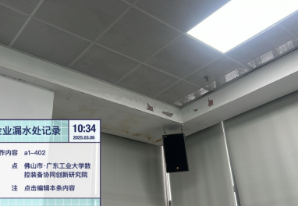 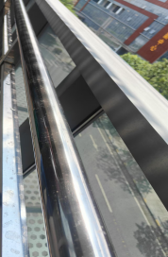 | 1.5楼铝单板扶手定制灰色不锈钢盖板，宽*高=210mm*80mm，不锈钢板使用304不锈钢，厚度1.2mm，盖板长度约18米 2.扶手面层打MS胶，盖不锈钢盖板，盖板结合部位使用MS胶粘结 3.4楼天花渗水部位铲除腻子层 4.清理基面浮灰 5.涂刷K16高渗透加固防水底涂 6.批刮腻子2遍 7.腻子打磨 8.滚涂2遍内墙涂料 9.清理卫生
5 | 研究院办公室 | A1-405 | 天花板漏水，5楼铝单板扶手缝隙进水顺着梁渗到4楼 | 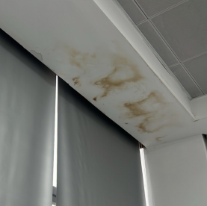 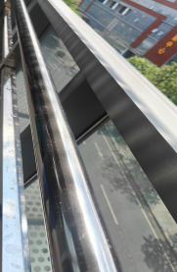 | 1.5楼铝单板扶手定制灰色不锈钢盖板，宽*高=210mm*80mm，不锈钢板使用304不锈钢，厚度1.2mm，盖板长度约18米 2.扶手面层打MS胶，盖不锈钢盖板，盖板结合部位使用MS胶粘结 3.4楼天花渗水部位铲除腻子层 4.清理基面浮灰 5.涂刷K16高渗透加固防水底涂 6.批刮腻子2遍 7.腻子打磨 8.滚涂2遍内墙涂料 9.清理卫生
6 | 伟念安全管理服务有限公司 | A415 | 隔壁洗手间渗水到老板办公室 | 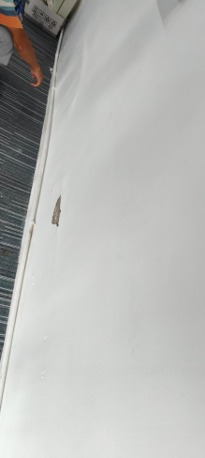 | 1.地面贴保护膜 2.铲除墙壁起泡腻子层至砂浆层 3.清理基面浮灰 4.涂刷K16高渗透加固防水底涂做基面处理 5.批刮防水墙无机背水涂防水材料2遍 6.批刮腻子2遍 7.腻子打磨 8.滚涂2遍内墙涂料 9.清理卫生
7 | 空 | A1-306 | 墙面破洞，外阳台积水后渗进来以及墙壁渗水（疑似铝单板包管内排水管渗水。 | 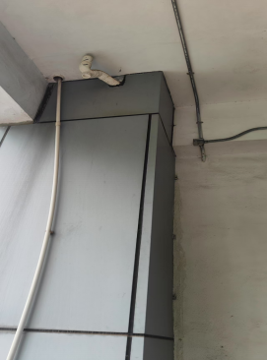 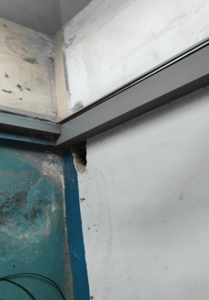 | 1.墙壁空调管口清理基面，涂刷K16高渗透加固防水底涂，使用修固宝特种修补砂浆封堵孔洞 2.拆开侧面铝单板，露出水管 3.检修水管，水管渗水部位，切除管道，更换新管（约5米长） 4.恢复铝单板 5.地面贴保护膜 6.铲除墙壁起泡腻子层至砂浆层 7.清理基面浮灰 8.涂刷K16高渗透加固防水底涂做基面处理 9.批刮防水墙无机背水涂防水材料2遍 10.批刮腻子2遍 11.腻子打磨 12.滚涂2遍内墙涂料 13.清理卫生
8 | 空 | A1-3楼卫生间外墙 | 卫生间渗水到墙壁 | 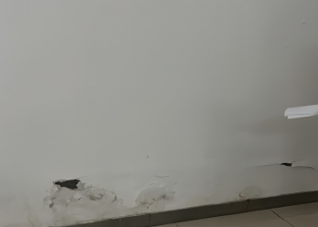 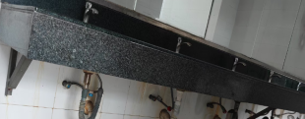 | 1.地面贴保护膜 2.铲除墙壁起泡腻子层至砂浆层 （15㎡） 3.清理基面浮灰 4.涂刷K16高渗透加固防水底涂做基面处理 5.批刮防水墙无机背水涂防水材料2遍 6.批刮腻子2遍 7.腻子打磨 8.滚涂2遍内墙涂料 9.洗手台与墙面结合部位打密封胶 10.清理卫生
9 | 空 | A1-303外阳台 | 这一层的阳台栏杆缝隙胶水脱落，下雨缝隙漏水进去导致楼下渗水 | 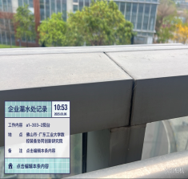 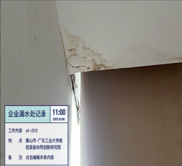 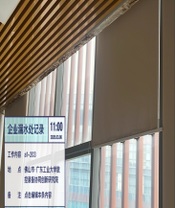 | 1.3楼302-305铝单板扶手定制灰色不锈钢盖板，宽*高=210mm*80mm，不锈钢板使用304不锈钢，厚度1.2mm，盖板长度约36米 2.扶手面层打MS胶，盖不锈钢盖板，盖板结合部位使用MS胶粘结 3.2楼天花渗水部位铲除腻子层 4.清理基面浮灰 5.涂刷K16高渗透加固防水底涂 6.批刮腻子2遍 7.腻子打磨 8.滚涂2遍内墙涂料 9.清理卫生 10.机房排水管重新更换
10 | 空 | A1-201、A203 | 3楼阳台处漏水至2楼办公室内，机房地漏接雨水管排水造成水管反水
11 | 广东佛智芯微电子技术研究有限公司 | A1-208-2（水吧）以及靠飞场那边一排办公室漏水 | 玻璃幕墙小阳台下大雨积水，无排水口，水倒灌进入室内 | 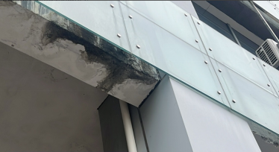 | 1.搭建脚手架 2.排水沟内水磨钻开2个排水孔，直径75 3.安装排水管至地面排水沟，长度约6m/根
12 | 广东圣天中科节能设备有限公司 | A2-422 | 天花板挨窗户处从缝隙漏水 | 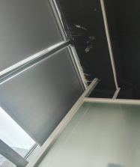 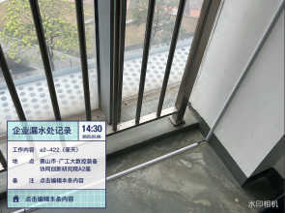 | 1.天花裂缝（约2m） 2.搭建脚手架 3.地面铺设保护膜 4.沿裂缝开孔，使用聚脲注浆料高压灌浆 5.拆除针头 6.使用修固宝封堵针孔
13 | 空 | A2-425、426 | 5楼阳台渗水至楼下天花板 | 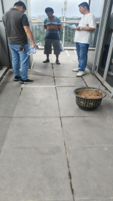 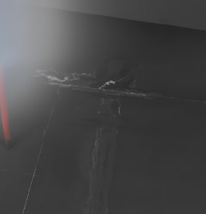 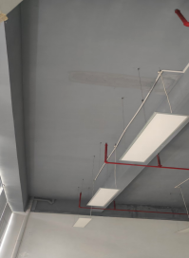 | 1.4楼阳台地面清洗干净 （面积约25㎡） 2.瓷砖缝凿除原有填缝剂，清理 3.使用白色修固宝重新填缝 4.涂刷K12哑光透明防水防腐面漆2遍 5.4楼天花裂缝（约5m），搭建脚手架，地面铺设保护膜 6.沿裂缝开孔，使用聚脲注浆料高压灌浆 7.拆除针头 8.使用修固宝封堵针孔
14 | 空 | A2-211-2 | 3楼阳台铝单板护栏渗水至楼下窗户缝隙处漏水，雨水管往外渗水 | 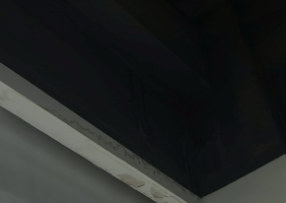 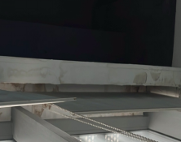 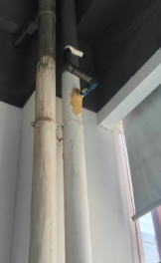 | 1.3楼铝单板扶手定制灰色不锈钢盖板，宽*高=210mm*80mm，不锈钢板使用304不锈钢，厚度1.2mm，盖板长度约18米 2.扶手面层打MS胶，盖不锈钢盖板，盖板结合部位使用MS胶粘结 3.2楼天花渗水部位铲除腻子层 4.清理基面浮灰 5.涂刷K16高渗透加固防水底涂 6.批刮腻子2遍 7.腻子打磨 8.滚涂2遍内墙涂料 9.清理卫生 10.更换雨水管，直接75，长度约5m
15 | 空 | A2-211-3 | 空调机房反水到单元 渗水到A2一楼大堂天花 空调机房地漏排水不畅 | 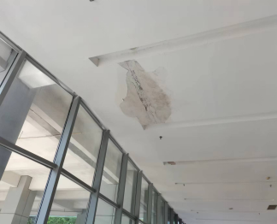 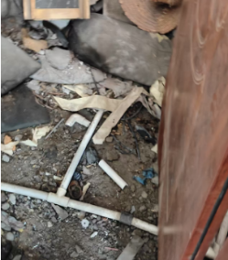 | 1.清理垃圾，更换机房空调排水管 2.2楼天花渗水部位铲除腻子层 3.清理基面浮灰 4.涂刷K16高渗透加固防水底涂 5.批刮腻子2遍 6.腻子打磨 7.滚涂2遍内墙涂料 8.清理卫生
16 | 往圣健康科技（广东）有限公司 | B2-603-2 | ①空调排水管连接雨水管，往外冒水，②窗户缝隙处漏水 | 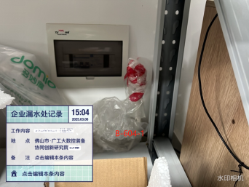 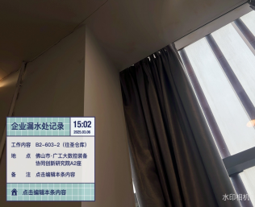 | 1.更换或封堵空调排水管 2.楼面排水沟凿开至混凝土楼板（长度约5m） 3.涂刷K16高渗透防水底涂 4.修固宝找平 5.涂刷K15水性反应型聚脲腻子防水涂料2遍 6.涂刷K01氟碳高弹外露防水涂料2遍

17 | 佛山市乾瑞物联科技有限公司 | B2-609 | 天台楼板缝隙，积水后渗水到楼下 | 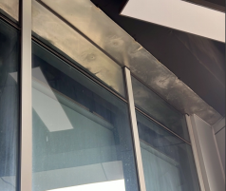 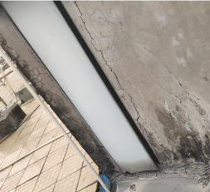 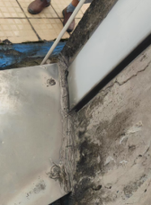 | 1.拆除伸缩缝与女儿墙结合部位不锈钢盖板 2.铲除旁女儿墙砂浆开裂起壳部位（约2㎡） 3.清理基面，垃圾装袋 4.涂刷K16高渗透加固防水底涂 5.使用聚合物抗裂防水砂浆重新批荡 6.重新安装不锈钢盖板 7.盖板与女儿墙结合部位使用MS胶密封，螺丝孔密封
18 | 广东轻机科技有限公司 | B413、B417 | ①生产车间的阳台积水后往内渗水，②空调排水口外接管道渗水 | 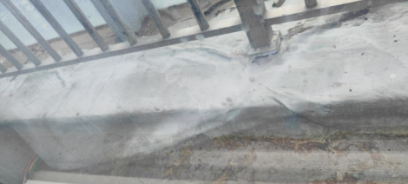 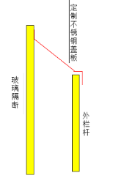 | 1.玻璃隔断与外栏杆铝单板使用定制不锈钢板，宽度约70公分，厚度2.0mm304不锈钢，结合处使用MS胶固定
19 | 佛山市锐趣科技有限公司 | B204-1 | 天花板上墙壁整面漏水严重，从楼上327-329阳台及铝单板扶手漏水下来 | 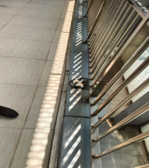 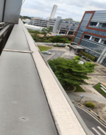 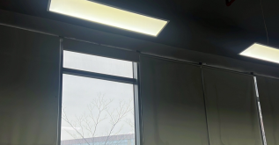 | 1.3楼327-329铝单板扶手定制灰色不锈钢盖板，宽*高=210mm*80mm，不锈钢板使用304不锈钢，厚度1.2mm，盖板长度约17米 2.扶手面层打MS胶，盖不锈钢盖板，盖板结合部位使用MS胶粘结 3.2楼天花渗水部位铲除腻子层 4.清理基面浮灰 5.涂刷K16高渗透加固防水底涂 6.批刮腻子2遍 7.腻子打磨 8.滚涂2遍内墙涂料 9.清理卫生 10.阳台阴阳角铲除丁基胶带，清洗基面 （面积约40㎡） 11.清除瓷砖缝原有填缝剂 12.白色修固宝填瓷砖缝 13.涂刷K12哑光透明防水防腐材料2遍
20 | 佛山蓝谱达科技有限公司 | B426 | 天花板上漏水严重，疑上层未封闭阳台漏水导致 | 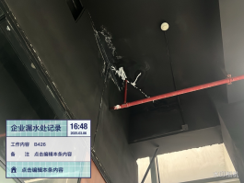 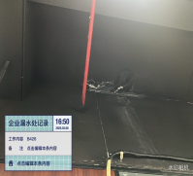 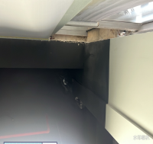 | 1.天花裂缝（约6m） 2.搭建脚手架 3.地面铺设保护膜 4.沿裂缝开孔，使用聚脲注浆料高压灌浆 5.拆除针头 6.使用修固宝封堵针孔
21 | 佛山巨晟电子科技有限公司 | B610-2 | 平时下大雨天花板会漏水 | 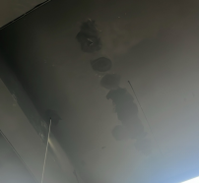 | 1.天花裂缝（约3m） 2.搭建脚手架 3.地面铺设保护膜 4.沿裂缝开孔，使用聚脲注浆料高压灌浆 5.拆除针头 6.使用修固宝封堵针孔
22 | 佛山市粤荣工业品科技有限公司 | B614-1-2 | 空调外接管道往外冒黑色不明物 | 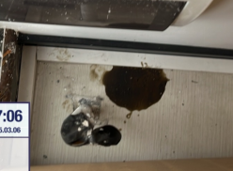 | 使用修固宝特种修补砂浆封堵管口
23 | 空 | B1座天台 | 天台瓷砖缝隙，导致楼下漏水 | 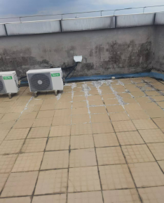 | 1.楼面渗水部位开7字型排水沟，与原有排水沟相连，深度至混凝土楼板，宽度约30公分 2.新开排水沟与原有排水沟（约16M)清理基面，涂刷K16高渗透防水底涂 3.修固宝找平 4.涂刷K15水性反应型聚脲腻子防水涂料2遍 5.涂刷K01氟碳高弹外露防水涂料2遍 6.排水沟范围内清理瓷砖基面（约15㎡），清除瓷砖缝原有填缝剂 7.白色修固宝填瓷砖缝 8.涂刷K12哑光透明防水防腐材料2遍 9.垃圾清理、装袋
24 | 小计
25 | 管理费
26 | 税金
27 | 总计
要求： 1、本报价需含税费、运输费、安装费及不可预见费等完成本采购内容所需的一切费用； 2、完工期：本项目需求尽快施工，合同签订后 30 天内可完成施工； 3、施工地点：佛山市南海区佛高智库中心A、B座； 4、付款方式：合同签订后付款30%，完工验收后10个工作日内付款65%；余下5%作为质保金，在质保期满2年后支付；

